Cuartos
Cuartos de Final |  | Semifinal

Uruguay | 2
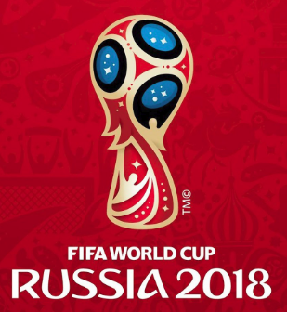
2018-07-06 |  | Uruguay | 57
10:00:00
Francia | 1

Brasil | 3


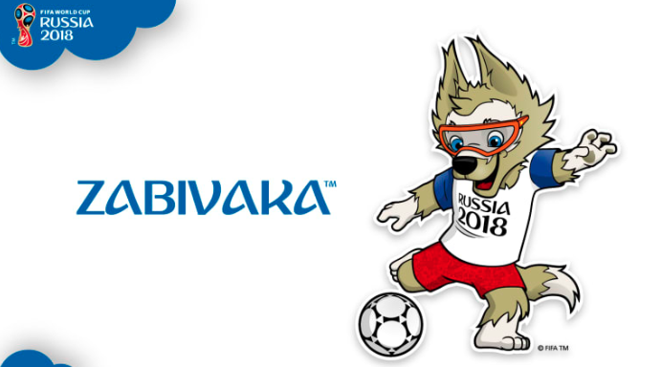
2018-07-06 |  | Brasil | 58
14:00:00
Bélgica | 2

Rusia | 1

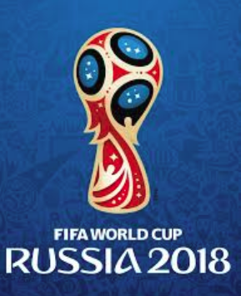
2018-07-07 |  | Rusia | 59
14:00:00
Croacia | 0

Suecia | 1

2018-07-07 |  | Inglaterra | 60
10:00:00
Inglaterra | 3

